تولید
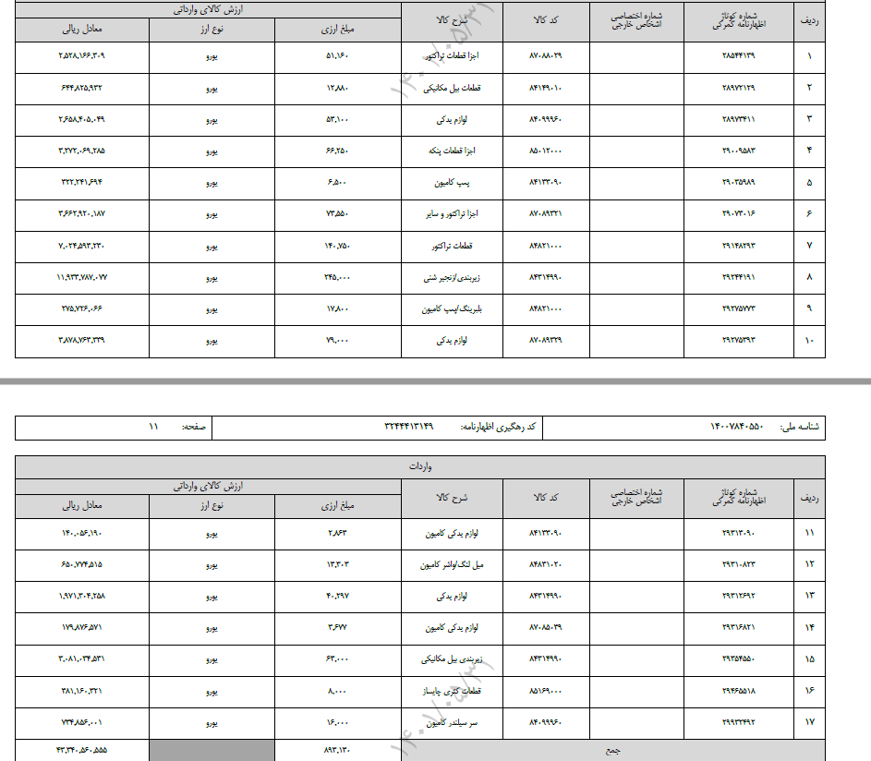
ارزیابی وضعیت تولید
ارزیابی وضعیت میزان تولید |  |  |  |  |  |  | امتیاز نهایی | 9%
ردیف | شرح |  |  | مقدار | واحد | امتیاز | وزن در امتیاز نهایی | سهم در امتیاز نهایی | معیار | بازرگانی |  | تولیدی
1 | سهم از تولید در کشور |  |  | 1% | درصد | 21% | 35% | 7% | 5% | 0 | میانگین موجودی مواد و کالا |  | ظرفیت تولید
2 | درآمد فروش | زمینه فعالیت: | بازرگانی | 53221 | میلیون ریال | 3% | 65% | 2% | 2,023,625 | 53,221 | فروش |  | میزان تولید
 |  | حوزه فعالیت: | سایر |  |  |  |  |  |  | 0.00 | پروسه ثبت تا تحصیل فروش

ارزیابی وضعیت راندمان تولید |  |  |  |  |  |  | امتیاز نهایی | 0% |  | 4 | معیار پروسه ثبت تا تحصیل فروش
3 | درصد استفاده از ظرفیت عملی تولید |  |  | 0% | درصد | 0% | 100% | 0% | 80% | 0% | بازده | 0% | بازده

ارزیابی وضعیت تنوع تولید |  |  |  |  |  |  | امتیاز نهایی | 82%
ردیف | شرح |  |  | مقدار | واحد | امتیاز | وزن در امتیاز نهایی | سهم در امتیاز نهایی
1 | شاخص هرفیندال اقلام محصول تولیدی |  |  | 17 | قلم | 82% | 30% | 25% | 25
2 | شاخص هرفیندال گروه محصول تولیدی |  |  | 2 | گروه | 82% | 70% | 57% | 3

ارزیابی وضعیت سهم دانش در تولید |  |  |  |  |  |  | امتیاز نهایی | 0%
ردیف | شرح |  |  |  | امتیاز |  | وزن | امتیاز ارزیابی
1 | امتیاز اختراع یا ابداع در صورتی که متقاضی دارای اختراع یا نوآوری می باشد؟ |  |  |  | 0% |  | 30% | 0%
2 | درتولید محصول تا چه اندازه از دانش فنی بالا و روز آمد استفاده می گردد؟ |  |  |  | 0% |  | 70% | 0%

ارزیابی ترکیب ارزش افزوده |  |  |  |  |  |  | امتیاز نهایی | 37%
ردیف | شرح |  | مالیات | جبران خدمت | سود | استهلاک | بهره | نمره
1 | شاخص تمرکز ترکیب ارزش افزوده |  | 0% | 44% | 56% | 0% | 0% | 37%

curve (2)
تولیدی
a | 0.01
b | 1 | 1000000000
c | 1.14 | 5 | 4
d | 0.004 | 10 | 4
f | 10 | 20 | 4
 |  | 40 | 4
 |  | 80 | 5
 |  | 100 | 5
 |  | 150 | 6
 |  | 200 | 6
 |  | 300 | 7
 |  | 500 | 10
 |  | 1000 | 16
 |  | 1500 | 23
 |  | 2000 | 31
 |  | 3000 | 48
 |  | 3500 | 58
 |  | 4000 | 70
 |  | 5000 | 101
 |  | 6000 | 146

مالی بانکی
a | 0.1
b | 1.7 | 1000000000000
c | 1.12 | 10 | 8.0
d | 0.25 | 15 | 9.6
f | 10 | 20 | 11.3
 |  | 25 | 13.2
 |  | 30 | 15.4
 |  | 35 | 17.7
 |  | 40 | 20.4
 |  | 45 | 23.4
 |  | 50 | 26.8
 |  | 55 | 30.6
 |  | 60 | 34.9
 |  | 65 | 39.8
 |  | 70 | 45.4
 |  | 75 | 51.7
 |  | 80 | 58.9
 |  | 85 | 67.2
 |  | 90 | 76.6
 |  | 95 | 87.4
 |  | 100 | 99.8

خدماتی

a | 0.01
b | 0.001 | 1000000000
c | 1.76 | 100 | 1.0
d | 0.01 | 200 | 2.0
f | 0.01 | 300 | 3.0
 |  | 400 | 4.0
 |  | 500 | 5.0
 |  | 600 | 6.0
 |  | 700 | 7.1
 |  | 800 | 8.1
 |  | 900 | 9.2
 |  | 1,000 | 10.3
 |  | 1,100 | 11.5
 |  | 1,200 | 12.9
 |  | 1,300 | 14.6
 |  | 1,400 | 16.8
 |  | 1,500 | 19.8
 |  | 1,600 | 24.5
 |  | 1,700 | 32.0
 |  | 1,800 | 44.4
 |  | 1,900 | 65.5
 |  | 2,000 | 101.8

بازرگانی

a | 0.14
b | 0.05 | 10,000,000,000
c | 1.05 | 10 | 1
d | 0.21 | 60 | 8
f | 1 | 110 | 16
 |  | 160 | 23
 |  | 210 | 30
 |  | 260 | 37
 |  | 310 | 45
 |  | 360 | 52
 |  | 410 | 61
 |  | 460 | 70
 |  | 510 | 81
 |  | 560 | 95
 |  | 610 | 113
 |  | 660 | 138
 |  | 710 | 175
 |  | 760 | 233
 |  | 810 | 324
 |  | 860 | 473
 |  | 910 | 715
 |  | 960 | 1116

a | 0.2
b | 0
اهرم عملیاتی
1 | 1
1.1 | 0.90909090909
1.2 | 0.83333333333
1.3 | 0.76923076923
1.4 | 0.71428571429
1.5 | 0.66666666667
1.6 | 0.625
1.7 | 0.58823529412
1.8 | 0.55555555556
1.9 | 0.52631578947
2 | 0.5
2.1 | 0.47619047619
2.2 | 0.45454545455
2.3 | 0.4347826087
2.4 | 0.41666666667
2.5 | 0.4
2.6 | 0.38461538462
2.7 | 0.37037037037
2.8 | 0.35714285714
2.9 | 0.34482758621
3 | 0.33333333333
3.1 | 0.32258064516
3.2 | 0.3125
3.3 | 0.30303030303
3.4 | 0.29411764706
3.5 | 0.28571428571
3.6 | 0.27777777778
3.7 | 0.27027027027
3.8 | 0.26315789474
3.9 | 0.25641025641
4 | 0.25
4.1 | 0.24390243902
4.2 | 0.2380952381
4.3 | 0.23255813953
4.4 | 0.22727272727
4.5 | 0.22222222222
4.6 | 0.21739130435
4.7 | 0.21276595745
4.8 | 0.20833333333
4.9 | 0.20408163265
5 | 0.2

 | تولیدی
a | 0.01
b | 0.13
c | 1.1
d | 0.3
f | 2
max | 5,000
 |  | 10,000,000,000 |  |  |  | فروش | امتیاز
 | 29 | 1 |  | 0 | 0 | -1.000444172E-11 | 0
 | 28 | 2 |  | 0 | 0.029446281367 | 172.4137931 | 2.9446281367
 | 27 | 3 |  | 0 | 0.059165446323 | 344.82758621 | 5.9165446323
 | 26 | 4 |  | 0 | 0.089165410064 | 517.24137931 | 8.9165410064
 | 25 | 5 |  | 0 | 0.11945431737 | 689.65517241 | 11.945431737
 | 24 | 6 |  | 0 | 0.15004054928 | 862.06896552 | 15.004054928
 | 23 | 7 |  | 0 | 0.1809327299 | 1034.4827586 | 18.09327299
 | 22 | 8 |  | 0 | 0.21213973352 | 1206.8965517 | 21.213973352
 | 21 | 9 |  | 0 | 0.24367069181 | 1379.3103448 | 24.367069181
 | 20 | 10 |  | 0 | 0.27553500133 | 1551.7241379 | 27.553500133
 | 19 | 11 |  | 0 | 0.30774233119 | 1724.137931 | 30.774233119
 | 18 | 12 |  | 0 | 0.34030263094 | 1896.5517241 | 34.030263094
 | 17 | 13 |  | 0 | 0.37322613874 | 2068.9655172 | 37.322613874
 | 16 | 14 |  | 0 | 0.40652338974 | 2241.3793103 | 40.652338974
 | 15 | 15 |  | 0 | 0.44020522461 | 2413.7931034 | 44.020522461
 | 14 | 16 |  | 0 | 0.47428279853 | 2586.2068966 | 47.428279853
 | 13 | 17 |  | 0 | 0.50876759019 | 2758.6206897 | 50.876759019
 | 12 | 18 |  | 0 | 0.54367141126 | 2931.0344828 | 54.367141126
 | 11 | 19 |  | 0 | 0.579006416 | 3103.4482759 | 57.9006416
 | 10 | 20 |  | 0 | 0.61478511122 | 3275.862069 | 61.478511122
 | 9 | 21 |  | 0 | 0.65102036651 | 3448.2758621 | 65.102036651
 | 8 | 22 |  | 1 | 0.68772542473 | 3620.6896552 | 68.772542473
 | 7 | 23 |  | 1 | 0.72491391287 | 3793.1034483 | 72.491391287
 | 6 | 24 |  | 1 | 0.76259985319 | 3965.5172414 | 76.259985319
 | 5 | 25 |  | 1 | 0.80079767467 | 4137.9310345 | 80.079767467
 | 4 | 26 |  | 1 | 0.8395222248 | 4310.3448276 | 83.95222248
 | 3 | 27 |  | 1 | 0.87878878175 | 4482.7586207 | 87.878878175
 | 2 | 28 |  | 1 | 0.91861306684 | 4655.1724138 | 91.861306684
 | 1 | 29 |  | 1 | 0.95901125741 | 4827.5862069 | 95.901125741
0.034482758621 | 0 | 30 |  | 1 | 1 | 5000 | 100

 | بازرگانی
a | 0.14
b | 0.2
c | 1.14
d | 0.4
f | 10
max | 15,345
 |  | 10,000,000,000 |  |  |  | فروش | امتیاز
 | 29 | 1 |  | 1 | 0 | -3.2741809264E-11 | 0
 | 28 | 2 |  | 1 | 0.026572290431 | 529.1426752 | 2.6572290431
 | 27 | 3 |  | 1 | 0.053474803012 | 1058.2853504 | 5.3474803012
 | 26 | 4 |  | 1 | 0.080725306698 | 1587.4280256 | 8.0725306698
 | 25 | 5 |  | 2 | 0.10834252657 | 2116.5707008 | 10.834252657
 | 24 | 6 |  | 2 | 0.1363461953 | 2645.713376 | 13.63461953
 | 23 | 7 |  | 2 | 0.16475710734 | 3174.8560512 | 16.475710734
 | 22 | 8 |  | 2 | 0.19359717609 | 3703.9987264 | 19.359717609
 | 21 | 9 |  | 2 | 0.22288949408 | 4233.1414016 | 22.288949408
 | 20 | 10 |  | 3 | 0.25265839642 | 4762.2840768 | 25.265839642
 | 19 | 11 |  | 3 | 0.2829295277 | 5291.426752 | 28.29295277
 | 18 | 12 |  | 3 | 0.31372991239 | 5820.5694272 | 31.372991239
 | 17 | 13 |  | 3 | 0.34508802913 | 6349.7121024 | 34.508802913
 | 16 | 14 |  | 4 | 0.37703388898 | 6878.8547776 | 37.703388898
 | 15 | 15 |  | 4 | 0.40959911787 | 7407.9974527 | 40.959911787
 | 14 | 16 |  | 4 | 0.44281704347 | 7937.1401279 | 44.281704347
 | 13 | 17 |  | 4 | 0.47672278681 | 8466.2828031 | 47.672278681
 | 12 | 18 |  | 4 | 0.51135335873 | 8995.4254783 | 51.135335873
 | 11 | 19 |  | 5 | 0.54674776159 | 9524.5681535 | 54.674776159
 | 10 | 20 |  | 5 | 0.58294709645 | 10053.710829 | 58.294709645
 | 9 | 21 |  | 5 | 0.61999467597 | 10582.853504 | 61.999467597
 | 8 | 22 |  | 5 | 0.65793614341 | 11111.996179 | 65.793614341
 | 7 | 23 |  | 6 | 0.69681959807 | 11641.138854 | 69.681959807
 | 6 | 24 |  | 6 | 0.73669572743 | 12170.28153 | 73.669572743
 | 5 | 25 |  | 6 | 0.77761794641 | 12699.424205 | 77.761794641
 | 4 | 26 |  | 7 | 0.81964254414 | 13228.56688 | 81.964254414
 | 3 | 27 |  | 7 | 0.86282883862 | 13757.709555 | 86.282883862
 | 2 | 28 |  | 7 | 0.9072393397 | 14286.85223 | 90.72393397
 | 1 | 29 |  | 7 | 0.95293992081 | 14815.994905 | 95.293992081
0.034482758621 | 0 | 30 |  | 8 | 1 | 15,345 | 100

 | مالی
a | 0.01
b | 0.13
c | 1.1
d | 0.3
f | 2
max | 100,000
 |  | 10,000,000,000 |  |  |  | فروش | امتیاز
 | 29 | 1 |  | 0 | 0 | -2.037268132E-10 | 0
 | 28 | 2 |  | 0 | 0.029446281367 | 3448.2758621 | 2.9446281367
 | 27 | 3 |  | 0 | 0.059165446323 | 6896.5517241 | 5.9165446323
 | 26 | 4 |  | 0 | 0.089165410064 | 10344.827586 | 8.9165410064
 | 25 | 5 |  | 0 | 0.11945431737 | 13793.103448 | 11.945431737
 | 24 | 6 |  | 0 | 0.15004054928 | 17241.37931 | 15.004054928
 | 23 | 7 |  | 0 | 0.1809327299 | 20689.655172 | 18.09327299
 | 22 | 8 |  | 0 | 0.21213973352 | 24137.931034 | 21.213973352
 | 21 | 9 |  | 0 | 0.24367069181 | 27586.206897 | 24.367069181
 | 20 | 10 |  | 0 | 0.27553500133 | 31034.482759 | 27.553500133
 | 19 | 11 |  | 0 | 0.30774233119 | 34482.758621 | 30.774233119
 | 18 | 12 |  | 0 | 0.34030263094 | 37931.034483 | 34.030263094
 | 17 | 13 |  | 0 | 0.37322613874 | 41379.310345 | 37.322613874
 | 16 | 14 |  | 0 | 0.40652338974 | 44827.586207 | 40.652338974
 | 15 | 15 |  | 0 | 0.44020522461 | 48275.862069 | 44.020522461
 | 14 | 16 |  | 0 | 0.47428279853 | 51724.137931 | 47.428279853
 | 13 | 17 |  | 0 | 0.50876759019 | 55172.413793 | 50.876759019
 | 12 | 18 |  | 0 | 0.54367141126 | 58620.689655 | 54.367141126
 | 11 | 19 |  | 0 | 0.579006416 | 62068.965517 | 57.9006416
 | 10 | 20 |  | 0 | 0.61478511122 | 65517.241379 | 61.478511122
 | 9 | 21 |  | 0 | 0.65102036651 | 68965.517241 | 65.102036651
 | 8 | 22 |  | 1 | 0.68772542473 | 72413.793103 | 68.772542473
 | 7 | 23 |  | 1 | 0.72491391287 | 75862.068966 | 72.491391287
 | 6 | 24 |  | 1 | 0.76259985319 | 79310.344828 | 76.259985319
 | 5 | 25 |  | 1 | 0.80079767467 | 82758.62069 | 80.079767467
 | 4 | 26 |  | 1 | 0.8395222248 | 86206.896552 | 83.95222248
 | 3 | 27 |  | 1 | 0.87878878175 | 89655.172414 | 87.878878175
 | 2 | 28 |  | 1 | 0.91861306684 | 93103.448276 | 91.861306684
 | 1 | 29 |  | 1 | 0.95901125741 | 96551.724138 | 95.901125741
0.034482758621 | 0 | 30 |  | 1 | 1 | 100,000 | 100

 | اسیر خدمات
a | 0.01
b | 0.13
c | 1.1
d | 0.3
f | 2
max | 2,000
 |  | 10,000,000,000 |  |  |  | فروش | امتیاز
 | 29 | 1 |  | 0 | 0 | -3.8653524825E-12 | 0
 | 28 | 2 |  | 0 | 0.029446281367 | 68.965517241 | 2.9446281367
 | 27 | 3 |  | 0 | 0.059165446323 | 137.93103448 | 5.9165446323
 | 26 | 4 |  | 0 | 0.089165410064 | 206.89655172 | 8.9165410064
 | 25 | 5 |  | 0 | 0.11945431737 | 275.86206897 | 11.945431737
 | 24 | 6 |  | 0 | 0.15004054928 | 344.82758621 | 15.004054928
 | 23 | 7 |  | 0 | 0.1809327299 | 413.79310345 | 18.09327299
 | 22 | 8 |  | 0 | 0.21213973352 | 482.75862069 | 21.213973352
 | 21 | 9 |  | 0 | 0.24367069181 | 551.72413793 | 24.367069181
 | 20 | 10 |  | 0 | 0.27553500133 | 620.68965517 | 27.553500133
 | 19 | 11 |  | 0 | 0.30774233119 | 689.65517241 | 30.774233119
 | 18 | 12 |  | 0 | 0.34030263094 | 758.62068966 | 34.030263094
 | 17 | 13 |  | 0 | 0.37322613874 | 827.5862069 | 37.322613874
 | 16 | 14 |  | 0 | 0.40652338974 | 896.55172414 | 40.652338974
 | 15 | 15 |  | 0 | 0.44020522461 | 965.51724138 | 44.020522461
 | 14 | 16 |  | 0 | 0.47428279853 | 1034.4827586 | 47.428279853
 | 13 | 17 |  | 0 | 0.50876759019 | 1103.4482759 | 50.876759019
 | 12 | 18 |  | 0 | 0.54367141126 | 1172.4137931 | 54.367141126
 | 11 | 19 |  | 0 | 0.579006416 | 1241.3793103 | 57.9006416
 | 10 | 20 |  | 0 | 0.61478511122 | 1310.3448276 | 61.478511122
 | 9 | 21 |  | 0 | 0.65102036651 | 1379.3103448 | 65.102036651
 | 8 | 22 |  | 1 | 0.68772542473 | 1448.2758621 | 68.772542473
 | 7 | 23 |  | 1 | 0.72491391287 | 1517.2413793 | 72.491391287
 | 6 | 24 |  | 1 | 0.76259985319 | 1586.2068966 | 76.259985319
 | 5 | 25 |  | 1 | 0.80079767467 | 1655.1724138 | 80.079767467
 | 4 | 26 |  | 1 | 0.8395222248 | 1724.137931 | 83.95222248
 | 3 | 27 |  | 1 | 0.87878878175 | 1793.1034483 | 87.878878175
 | 2 | 28 |  | 1 | 0.91861306684 | 1862.0689655 | 91.861306684
 | 1 | 29 |  | 1 | 0.95901125741 | 1931.0344828 | 95.901125741
0.034482758621 | 0 | 30 |  | 1 | 1 | 2,000 | 100

